cpx1
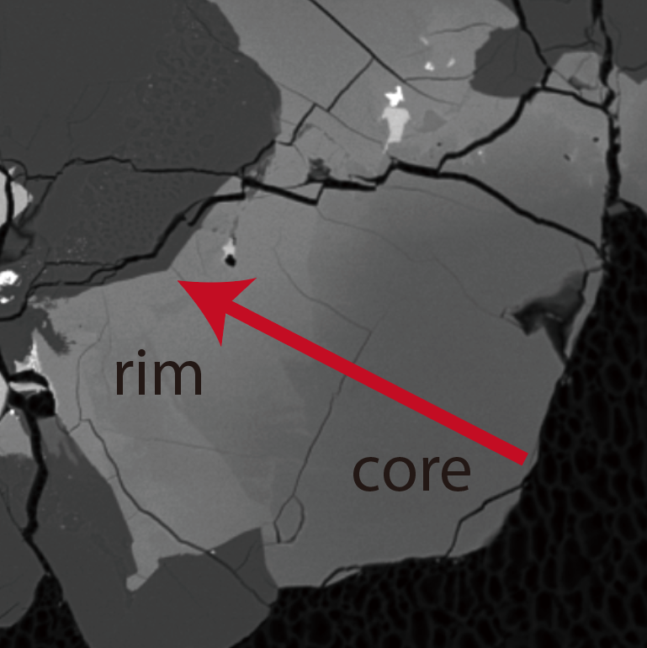
 | SiO2 | TiO2 | Al2O3 | Cr2O3 | FeO | MnO | NiO | MgO | CaO | Na2O | K2O | Total | Distance from the core | Si | Ti | Al | Cr | Fe3+ | Fe2+ | Mn | Mg | Ca | Na | K | totals | Mg# | Ca | r_core | r_rim | C0_core | C0_rim | Fe-Mg | r_core | r_rim | C0_core | C0_rim
1 | 46.376 | 0.541 | 0.624 | 0.042 | 40.25 | 0.47 | 0 | 1.342 | 6.034 | 0.037 | 0.004 | 96.173 | 143.96526494 | 2.027 | 0.018 | 0.032 | 0.001 | 0 | 1.471 | 0.017 | 0.087 | 0.283 | 0.003 | 0 | 3.94 | 5.5840821566 |  | 75 | 144 | 0.742 | 0.277 |  | 92 | 144 | 52.87 | 6.39
2 | 46.119 | 0.579 | 0.472 | 0.005 | 41.477 | 0.462 | 0 | 1.581 | 6.309 | 0.044 | 0 | 97.048 | 133.6342437 | 2.002 | 0.019 | 0.024 | 0 | 0 | 1.506 | 0.017 | 0.102 | 0.294 | 0.004 | 0 | 3.968 | 6.3432835821
3 | 46.195 | 0.575 | 0.604 | 0.041 | 42.197 | 0.545 | 0 | 1.847 | 5.728 | 0.024 | 0 | 97.756 | 123.39217359 | 1.993 | 0.019 | 0.031 | 0.001 | 0 | 1.523 | 0.02 | 0.119 | 0.265 | 0.002 | 0 | 3.973 | 7.2472594397
4 | 47.243 | 0.537 | 0.472 | 0.001 | 40.647 | 0.477 | 0 | 2.808 | 5.349 | 0.026 | 0 | 97.56 | 113.1062609 | 2.018 | 0.017 | 0.024 | 0 | 0 | 1.452 | 0.017 | 0.179 | 0.245 | 0.002 | 0 | 3.954 | 10.974862048
5 | 48.229 | 0.567 | 0.493 | 0.047 | 36.894 | 0.513 | 0 | 4.925 | 6.592 | 0.053 | 0.004 | 98.317 | 102.86419079 | 2.01 | 0.018 | 0.024 | 0.002 | 0 | 1.286 | 0.018 | 0.306 | 0.294 | 0.004 | 0 | 3.962 | 19.221105528
6 | 48.505 | 0.605 | 0.524 | 0.099 | 35.241 | 0.564 | 0 | 6.491 | 6.328 | 0.04 | 0 | 98.397 | 92.533169546 | 2.001 | 0.019 | 0.025 | 0.003 | 0 | 1.216 | 0.02 | 0.399 | 0.28 | 0.003 | 0 | 3.967 | 24.705882353
7 | 49.111 | 0.592 | 0.653 | 0.161 | 32.439 | 0.439 | 0 | 9.391 | 5.822 | 0.031 | 0.005 | 98.644 | 82.291099443 | 1.988 | 0.018 | 0.031 | 0.005 | 0 | 1.098 | 0.015 | 0.567 | 0.253 | 0.002 | 0 | 3.977 | 34.054054054
8 | 48.99 | 1.322 | 1.75 | 0.188 | 22.344 | 0.381 | 0 | 9.104 | 14.309 | 0.07 | 0 | 98.458 | 72.005186746 | 1.943 | 0.039 | 0.082 | 0.006 | 0 | 0.741 | 0.013 | 0.538 | 0.608 | 0.005 | 0 | 3.976 | 42.064112588
9 | 48.781 | 1.7 | 2.291 | 0.196 | 18.26 | 0.313 | 0 | 8.925 | 17.242 | 0.08 | 0.011 | 97.799 | 61.6741655 | 1.928 | 0.051 | 0.107 | 0.006 | 0 | 0.604 | 0.01 | 0.526 | 0.73 | 0.006 | 0.001 | 3.968 | 46.548672566
10 | 47.867 | 2.207 | 2.702 | 0.243 | 16.334 | 0.273 | 0 | 9.054 | 18.155 | 0.047 | 0 | 96.882 | 51.432095396 | 1.902 | 0.066 | 0.127 | 0.008 | 0 | 0.543 | 0.009 | 0.536 | 0.773 | 0.004 | 0 | 3.967 | 49.675625579
11 | 48.184 | 2.222 | 2.777 | 0.262 | 17.092 | 0.273 | 0 | 9.813 | 17.052 | 0.075 | 0.001 | 97.751 | 41.10107415 | 1.897 | 0.066 | 0.129 | 0.008 | 0 | 0.563 | 0.009 | 0.576 | 0.719 | 0.006 | 0 | 3.972 | 50.570676032
12 | 47.935 | 2.226 | 2.875 | 0.212 | 16.97 | 0.258 | 0 | 9.92 | 16.637 | 0.088 | 0 | 97.121 | 30.859004046 | 1.896 | 0.066 | 0.134 | 0.007 | 0 | 0.561 | 0.009 | 0.585 | 0.705 | 0.007 | 0 | 3.97 | 51.047120419
13 | 47.621 | 2.452 | 3.14 | 0.263 | 15.615 | 0.259 | 0 | 9.731 | 17.479 | 0.093 | 0 | 96.653 | 20.57309135 | 1.887 | 0.073 | 0.147 | 0.008 | 0 | 0.518 | 0.009 | 0.575 | 0.742 | 0.007 | 0 | 3.966 | 52.607502287
14 | 47.07 | 2.789 | 3.163 | 0.248 | 15.566 | 0.181 | 0 | 9.621 | 17.436 | 0.078 | 0 | 96.152 | 10.331021247 | 1.877 | 0.084 | 0.149 | 0.008 | 0 | 0.519 | 0.006 | 0.572 | 0.745 | 0.006 | 0 | 3.964 | 52.428964253
15 | 46.752 | 3.125 | 3.525 | 0.345 | 14.726 | 0.266 | 0 | 9.524 | 18.016 | 0.088 | 0.003 | 96.37 | 0 | 1.858 | 0.093 | 0.165 | 0.011 | 0 | 0.489 | 0.009 | 0.564 | 0.767 | 0.007 | 0 | 3.964 | 53.561253561

cpx2
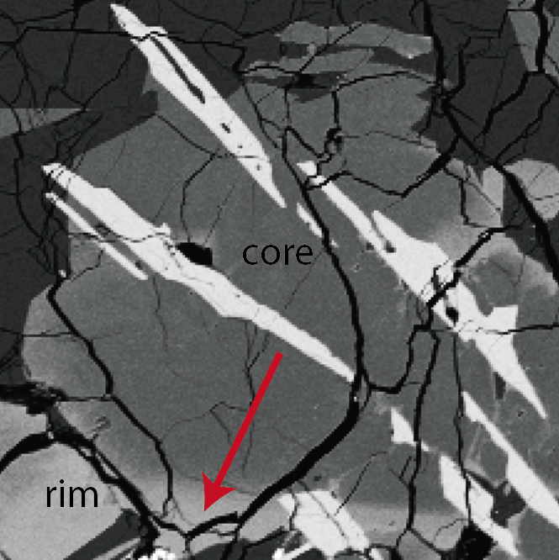
 | SiO2 | TiO2 | Al2O3 | Cr2O3 | FeO | MnO | NiO | MgO | CaO | Na2O | K2O | Total | Distance from the core | Si | Ti | Al | Cr | Fe3+ | Fe2+ | Mn | Mg | Ca | Na | K | totals | Mg# | Ca | r_core | r_rim | C0_core | C0_rim | Fe-Mg | r_core | r_rim | C0_core | C0_rim
1 | 49.395 | 1.995 | 2.453 | 0.275 | 18.797 | 0.328 | 0 | 11.017 | 15.438 | 0.079 | 0 | 99.777 | 0 | 1.906 | 0.058 | 0.112 | 0.008 | 0 | 0.607 | 0.011 | 0.634 | 0.638 | 0.006 | 0 | 3.979 | 51.087832393 |  | 70 | 100 | 0.737 | 0.427 |  | 78 | 100 | 53.20 | 4.70
2 | 48.689 | 2.282 | 3.156 | 0.344 | 16.971 | 0.262 | 0 | 10.649 | 16.863 | 0.077 | 0.003 | 99.296 | 10.101980004 | 1.882 | 0.066 | 0.144 | 0.011 | 0 | 0.549 | 0.009 | 0.613 | 0.698 | 0.006 | 0 | 3.978 | 52.753872633
3 | 48.498 | 2.437 | 3.416 | 0.368 | 17.316 | 0.251 | 0 | 10.909 | 16.198 | 0.11 | 0.003 | 99.506 | 19.416484822 | 1.871 | 0.071 | 0.155 | 0.011 | 0 | 0.559 | 0.008 | 0.627 | 0.669 | 0.008 | 0 | 3.98 | 52.866779089
4 | 48.063 | 2.714 | 3.571 | 0.409 | 15.631 | 0.248 | 0 | 10.263 | 18.365 | 0.105 | 0.003 | 99.372 | 31.805592941 | 1.856 | 0.079 | 0.163 | 0.012 | 0 | 0.505 | 0.008 | 0.591 | 0.76 | 0.008 | 0 | 3.982 | 53.923357664
5 | 48.43 | 2.515 | 3.423 | 0.287 | 16.2 | 0.321 | 0 | 10.356 | 17.903 | 0.127 | 0.006 | 99.568 | 42.50185397 | 1.867 | 0.073 | 0.156 | 0.009 | 0 | 0.522 | 0.01 | 0.595 | 0.74 | 0.009 | 0 | 3.982 | 53.267681289
6 | 49.004 | 2.051 | 3.123 | 0.233 | 16.855 | 0.292 | 0 | 10.588 | 17.134 | 0.083 | 0.008 | 99.371 | 52.703814566 | 1.891 | 0.06 | 0.142 | 0.007 | 0 | 0.544 | 0.01 | 0.609 | 0.709 | 0.006 | 0 | 3.978 | 52.818733738
7 | 49.526 | 1.927 | 2.966 | 0.155 | 16.784 | 0.306 | 0 | 10.349 | 17.955 | 0.061 | 0.005 | 100.034 | 62.808269029 | 1.9 | 0.056 | 0.134 | 0.005 | 0 | 0.538 | 0.01 | 0.592 | 0.738 | 0.005 | 0 | 3.977 | 52.389380531
8 | 48.884 | 1.055 | 1.574 | 0.094 | 24.515 | 0.421 | 0 | 8.977 | 12.251 | 0.041 | 0.016 | 97.828 | 72.910249033 | 1.96 | 0.032 | 0.074 | 0.003 | 0 | 0.822 | 0.014 | 0.536 | 0.526 | 0.003 | 0.001 | 3.972 | 39.469808542
9 | 47.581 | 0.985 | 1.145 | 0.095 | 36.917 | 0.397 | 0 | 3.019 | 10.029 | 0.045 | 0.006 | 100.219 | 83.114659844 | 1.965 | 0.031 | 0.056 | 0.003 | 0 | 1.275 | 0.014 | 0.186 | 0.444 | 0.004 | 0 | 3.977 | 12.73100616
10 | 45.78 | 0.966 | 1.101 | 0 | 38.831 | 0.472 | 0 | 1.069 | 9.259 | 0.005 | 0 | 97.483 | 93.216639848 | 1.971 | 0.031 | 0.056 | 0 | 0 | 1.398 | 0.017 | 0.069 | 0.427 | 0 | 0 | 3.97 | 4.7034764826

cpx3
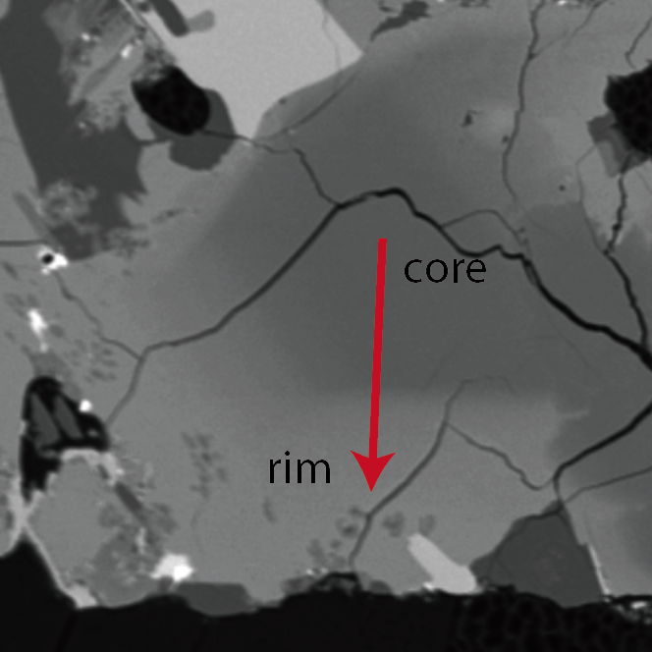
 | SiO2 | TiO2 | Al2O3 | Cr2O3 | FeO | MnO | NiO | MgO | CaO | Na2O | K2O | Total | Distance from the core | Si | Ti | Al | Cr | Fe3+ | Fe2+ | Mn | Mg | Ca | Na | K | totals | Mg# | Ca | r_core | r_rim | C0_core | C0_rim | Fe-Mg | r_core | r_rim | C0_core | C0_rim
1 | 50.342 | 1.277 | 1.253 | 0.125 | 18.643 | 0.28 | 0 | 11.734 | 14.937 | 0.088 | 0.008 | 98.687 | 0 | 1.957 | 0.037 | 0.057 | 0.004 | 0 | 0.606 | 0.009 | 0.68 | 0.622 | 0.007 | 0 | 3.979 | 52.877138414 |  | 54 | 81 | 0.660 | 0.452 |  | 58 | 115 | 53.09 | 1.58
2 | 50.553 | 1.371 | 1.392 | 0.216 | 19.265 | 0.338 | 0 | 11.851 | 14.555 | 0.09 | 0.017 | 99.648 | 8.1492330928 | 1.949 | 0.04 | 0.063 | 0.007 | 0 | 0.621 | 0.011 | 0.681 | 0.601 | 0.007 | 0.001 | 3.98 | 52.304147465
3 | 50.533 | 1.436 | 1.404 | 0.221 | 18.935 | 0.313 | 0 | 11.974 | 14.569 | 0.077 | 0 | 99.462 | 16.261569378 | 1.949 | 0.042 | 0.064 | 0.007 | 0 | 0.611 | 0.01 | 0.688 | 0.602 | 0.006 | 0 | 3.977 | 52.963818322
4 | 48.723 | 2.169 | 2.746 | 0.204 | 16.078 | 0.292 | 0 | 10.675 | 17.476 | 0.063 | 0.002 | 98.428 | 24.460349775 | 1.896 | 0.063 | 0.126 | 0.006 | 0 | 0.523 | 0.01 | 0.619 | 0.729 | 0.005 | 0 | 3.977 | 54.203152364
5 | 49.097 | 1.88 | 2.43 | 0.203 | 17.427 | 0.273 | 0 | 10.042 | 17.496 | 0.115 | 0.002 | 98.965 | 32.609582868 | 1.91 | 0.055 | 0.111 | 0.006 | 0 | 0.567 | 0.009 | 0.582 | 0.729 | 0.009 | 0 | 3.98 | 50.652741514
6 | 49.072 | 1.589 | 1.994 | 0.144 | 20.288 | 0.346 | 0 | 9.34 | 16.567 | 0.174 | 0.021 | 99.535 | 40.75881596 | 1.92 | 0.047 | 0.092 | 0.004 | 0 | 0.664 | 0.011 | 0.545 | 0.695 | 0.013 | 0.001 | 3.992 | 45.078577337
7 | 49.468 | 1.284 | 1.714 | 0.138 | 23.363 | 0.326 | 0 | 8.21 | 15.233 | 0.116 | 0.013 | 99.865 | 48.871152245 | 1.946 | 0.038 | 0.079 | 0.004 | 0 | 0.768 | 0.011 | 0.481 | 0.642 | 0.009 | 0.001 | 3.979 | 38.510808647
8 | 48.563 | 0.983 | 1.151 | 0.097 | 31.803 | 0.457 | 0 | 6.039 | 11.074 | 0.131 | 0.015 | 100.313 | 57.069932642 | 1.959 | 0.03 | 0.055 | 0.003 | 0 | 1.073 | 0.016 | 0.363 | 0.479 | 0.01 | 0.001 | 3.988 | 25.278551532
9 | 47.252 | 0.958 | 1.16 | 0.082 | 35.562 | 0.477 | 0 | 3.286 | 9.84 | 0.084 | 0.009 | 98.71 | 65.219165735 | 1.972 | 0.03 | 0.057 | 0.003 | 0 | 1.241 | 0.017 | 0.204 | 0.44 | 0.007 | 0 | 3.972 | 14.117647059
10 | 46.758 | 1.111 | 1.413 | 0.072 | 38.003 | 0.688 | 0 | 1.581 | 10.342 | 0.071 | 0.008 | 100.047 | 73.33150202 | 1.953 | 0.035 | 0.07 | 0.002 | 0 | 1.328 | 0.024 | 0.098 | 0.463 | 0.006 | 0 | 3.979 | 6.8723702665
11 | 46.635 | 0.912 | 1.281 | 0 | 38.53 | 0.407 | 0 | 1.014 | 10.232 | 0.076 | 0 | 99.087 | 81.480735113 | 1.97 | 0.029 | 0.064 | 0 | 0 | 1.361 | 0.015 | 0.064 | 0.463 | 0.006 | 0 | 3.972 | 4.4912280702
12 | 46.103 | 0.928 | 1.387 | 0 | 41.028 | 0.524 | 0 | 0.484 | 8.335 | 0.087 | 0.009 | 98.885 | 90.367241738 | 1.968 | 0.03 | 0.07 | 0 | 0 | 1.465 | 0.019 | 0.031 | 0.381 | 0.007 | 0 | 3.971 | 2.0721925134
13 | 46.117 | 0.854 | 1.28 | 0 | 41.669 | 0.541 | 0 | 0.402 | 8.049 | 0.011 | 0.015 | 98.938 | 98.083458428 | 1.972 | 0.027 | 0.065 | 0 | 0 | 1.49 | 0.02 | 0.026 | 0.369 | 0.001 | 0.001 | 3.969 | 1.7150395778
14 | 44.817 | 0.877 | 2.2 | 0 | 41.017 | 0.463 | 0 | 0.377 | 7.468 | 0.155 | 0.036 | 97.41 | 105.90202607 | 1.945 | 0.029 | 0.113 | 0 | 0 | 1.488 | 0.017 | 0.024 | 0.347 | 0.013 | 0.002 | 3.978 | 1.5873015873
15 | 46.068 | 0.828 | 1.21 | 0.07 | 44.48 | 0.593 | 0 | 0.235 | 5.665 | 0.055 | 0.012 | 99.216 | 114.52351086 | 1.977 | 0.027 | 0.061 | 0.002 | 0 | 1.597 | 0.022 | 0.015 | 0.261 | 0.005 | 0.001 | 3.967 | 0.93052109181

cpx4
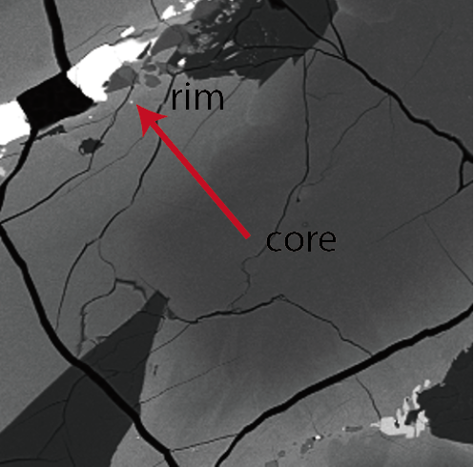
 | SiO2 | TiO2 | Al2O3 | Cr2O3 | FeO | MnO | NiO | MgO | CaO | Na2O | K2O | Total | Distance from the core | Si | Ti | Al | Cr | Fe3+ | Fe2+ | Mn | Mg | Ca | Na | K | totals | Mg# | Ca | r_core | r_rim | C0_core | C0_rim | Fe-Mg | r_core | r_rim | C0_core | C0_rim
1 | 49.147 | 2.348 | 2.992 | 0.183 | 17.461 | 0.279 | 0 | 9.789 | 17.026 | 0.108 | 0 | 99.333 | 0 | 1.901 | 0.068 | 0.136 | 0.006 | 0 | 0.565 | 0.009 | 0.564 | 0.706 | 0.008 | 0 | 3.964 | 49.95571302 |  | 17 | 40 | 0.722 | 0.411 |  | 22 | 40 | 49.56 | 9.95
2 | 48.942 | 2.56 | 3.084 | 0.135 | 16.654 | 0.301 | 0 | 9.486 | 17.729 | 0.095 | 0 | 98.986 | 4.9658836072 | 1.897 | 0.075 | 0.141 | 0.004 | 0 | 0.54 | 0.01 | 0.548 | 0.737 | 0.007 | 0 | 3.959 | 50.367647059
3 | 48.982 | 2.024 | 2.502 | 0.202 | 18.627 | 0.286 | 0 | 9.795 | 16.267 | 0.053 | 0 | 98.738 | 10.022562359 | 1.914 | 0.059 | 0.115 | 0.006 | 0 | 0.609 | 0.009 | 0.57 | 0.681 | 0.004 | 0 | 3.968 | 48.34605598
4 | 50.145 | 1.469 | 1.877 | 0.057 | 22.423 | 0.3 | 0 | 9.231 | 14.372 | 0.033 | 0.007 | 99.914 | 14.988445966 | 1.953 | 0.043 | 0.086 | 0.002 | 0 | 0.73 | 0.01 | 0.536 | 0.6 | 0.002 | 0 | 3.962 | 42.33807267
5 | 49.582 | 0.938 | 1.204 | 0.046 | 30.968 | 0.472 | 0 | 7.277 | 10.704 | 0.053 | 0 | 101.244 | 19.954329573 | 1.965 | 0.028 | 0.056 | 0.001 | 0 | 1.026 | 0.016 | 0.43 | 0.454 | 0.004 | 0 | 3.981 | 29.532967033
6 | 48.118 | 1.025 | 1.15 | 0.018 | 35.935 | 0.441 | 0 | 4.733 | 9.54 | 0.04 | 0.01 | 101.01 | 25.053349087 | 1.956 | 0.031 | 0.055 | 0.001 | 0 | 1.222 | 0.015 | 0.287 | 0.416 | 0.003 | 0.001 | 3.986 | 19.019218025
7 | 47.873 | 0.936 | 1.087 | 0.036 | 35.993 | 0.397 | 0 | 3.463 | 9.628 | 0.015 | 0 | 99.428 | 30.019232694 | 1.98 | 0.029 | 0.053 | 0.001 | 0 | 1.245 | 0.014 | 0.213 | 0.427 | 0.001 | 0 | 3.964 | 14.609053498
8 | 47.658 | 0.898 | 1.145 | 0.126 | 38.905 | 0.641 | 0 | 2.512 | 9.035 | 0.019 | 0 | 100.939 | 34.985116301 | 1.967 | 0.028 | 0.056 | 0.004 | 0 | 1.343 | 0.022 | 0.155 | 0.4 | 0.002 | 0 | 3.976 | 10.347129506
9 | 47.479 | 0.935 | 1.231 | 0.18 | 39.084 | 0.497 | 0 | 2.31 | 8.997 | 0 | 0.009 | 100.722 | 40.041795053 | 1.965 | 0.029 | 0.06 | 0.006 | 0 | 1.353 | 0.017 | 0.143 | 0.399 | 0 | 0 | 3.973 | 9.5588235294

cpx5
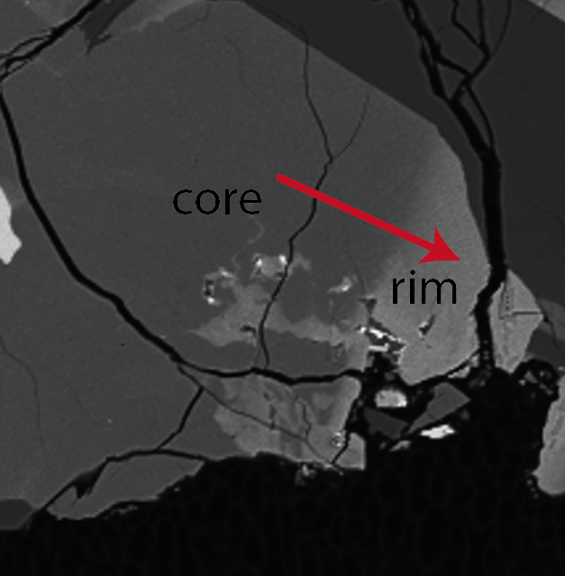
 | SiO2 | TiO2 | Al2O3 | Cr2O3 | FeO | MnO | NiO | MgO | CaO | Na2O | K2O | Total | Distance from the core | Si | Ti | Al | Cr | Fe3+ | Fe2+ | Mn | Mg | Ca | Na | K | totals | Mg# | Ca | r_core | r_rim | C0_core | C0_rim | Fe-Mg | r_core | r_rim | C0_core | C0_rim
1 | 50.472 | 1.302 | 1.141 | 0.173 | 20.383 | 0.368 | 0 | 11.18 | 13.766 | 0.111 | 0.009 | 98.905 | 0 | 1.966 | 0.038 | 0.052 | 0.005 | 0 | 0.664 | 0.012 | 0.649 | 0.575 | 0.008 | 0 | 3.971 | 49.428789033 |  | 27 | 53 | 0.635 | 0.387 |  | 33 | 53 | 49.47 | 14.00
2 | 50.695 | 1.358 | 1.223 | 0.144 | 19.726 | 0.243 | 0 | 10.722 | 14.455 | 0.043 | 0 | 98.609 | 4.9396356141 | 1.975 | 0.04 | 0.056 | 0.004 | 0 | 0.643 | 0.008 | 0.623 | 0.604 | 0.003 | 0 | 3.956 | 49.210110585
3 | 50.495 | 1.437 | 1.174 | 0.145 | 19.225 | 0.295 | 0 | 10.701 | 15.187 | 0.021 | 0.001 | 98.681 | 10.017036524 | 1.968 | 0.042 | 0.054 | 0.004 | 0 | 0.627 | 0.01 | 0.621 | 0.634 | 0.002 | 0 | 3.962 | 49.759615385
4 | 48.556 | 2.068 | 2.563 | 0.183 | 19.155 | 0.243 | 0 | 9.624 | 16.231 | 0.073 | 0.01 | 98.706 | 14.956672138 | 1.904 | 0.061 | 0.118 | 0.006 | 0 | 0.628 | 0.008 | 0.562 | 0.682 | 0.006 | 0.001 | 3.976 | 47.226890756
5 | 49.163 | 1.765 | 2.35 | 0.192 | 21.083 | 0.317 | 0 | 9.305 | 14.714 | 0.055 | 0 | 98.944 | 20.034073048 | 1.929 | 0.052 | 0.109 | 0.006 | 0 | 0.692 | 0.011 | 0.544 | 0.618 | 0.004 | 0 | 3.964 | 44.012944984
6 | 49.496 | 1.227 | 1.802 | 0.133 | 24.798 | 0.301 | 0 | 8.994 | 12.48 | 0.042 | 0 | 99.273 | 24.973708662 | 1.954 | 0.036 | 0.084 | 0.004 | 0 | 0.819 | 0.01 | 0.529 | 0.528 | 0.003 | 0 | 3.967 | 39.243323442
7 | 48.636 | 0.952 | 1.43 | 0.065 | 29.444 | 0.409 | 0 | 7.769 | 10.327 | 0.038 | 0 | 99.07 | 29.998646473 | 1.959 | 0.029 | 0.068 | 0.002 | 0 | 0.992 | 0.014 | 0.466 | 0.446 | 0.003 | 0 | 3.979 | 31.961591221
8 | 48.668 | 0.941 | 1.216 | 0.083 | 32.19 | 0.437 | 0 | 6.33 | 9.255 | 0.006 | 0 | 99.126 | 34.991641566 | 1.978 | 0.029 | 0.058 | 0.003 | 0 | 1.094 | 0.015 | 0.383 | 0.403 | 0 | 0 | 3.963 | 25.930941097
9 | 47.878 | 0.994 | 1.161 | 0.073 | 34.308 | 0.312 | 0 | 5.377 | 8.749 | 0.003 | 0.001 | 98.856 | 40.016579376 | 1.971 | 0.031 | 0.056 | 0.002 | 0 | 1.181 | 0.011 | 0.33 | 0.386 | 0 | 0 | 3.969 | 21.839841165
10 | 47.647 | 0.971 | 1.004 | 0.064 | 37.565 | 0.398 | 0 | 4.089 | 8.697 | 0.006 | 0.003 | 100.444 | 49.318729665 | 1.961 | 0.03 | 0.049 | 0.002 | 0 | 1.293 | 0.014 | 0.251 | 0.384 | 0 | 0 | 3.984 | 16.256476684
11 | 47.449 | 0.999 | 1.084 | 0 | 36.87 | 0.674 | 0 | 3.79 | 8.82 | 0.019 | 0 | 99.705 | 51.926410627 | 1.966 | 0.031 | 0.053 | 0 | 0 | 1.277 | 0.024 | 0.234 | 0.391 | 0.002 | 0 | 3.978 | 15.486432826

